11压板槽
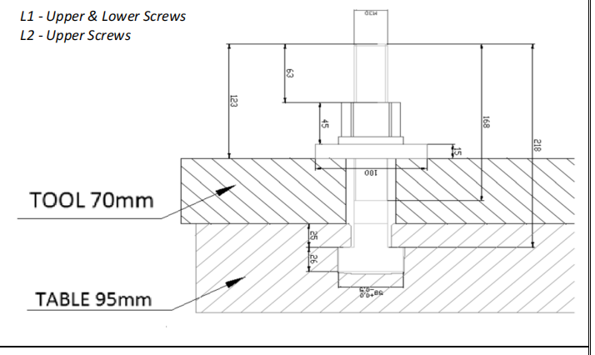
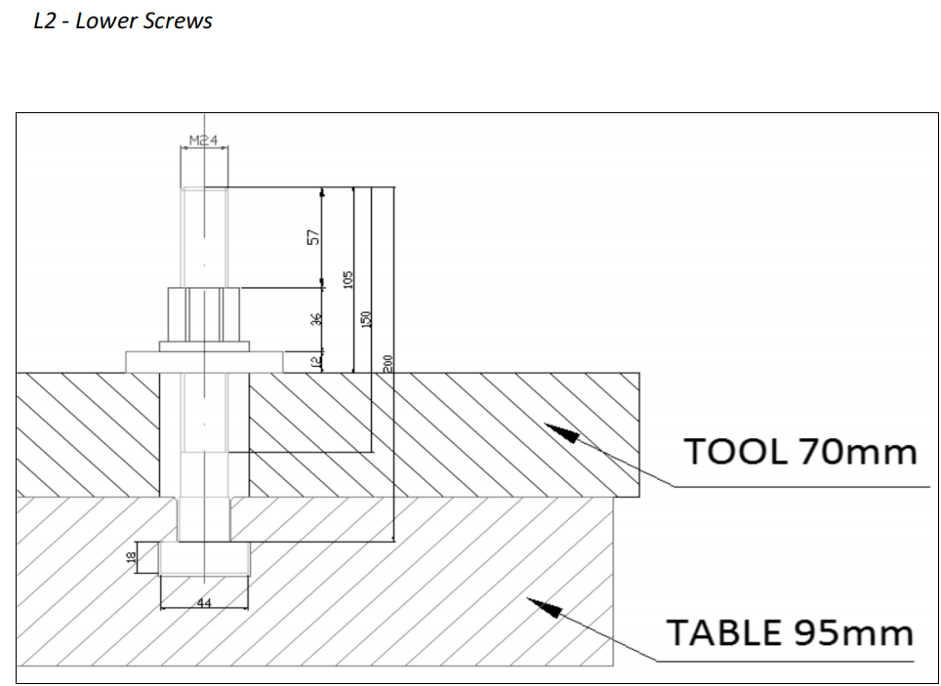
项目 | 说明 | 返回
压板槽 | 上、下模压板槽，尺寸如下，详见机床3D实体，周围让位空间按3D实体里面的实体避让
 | 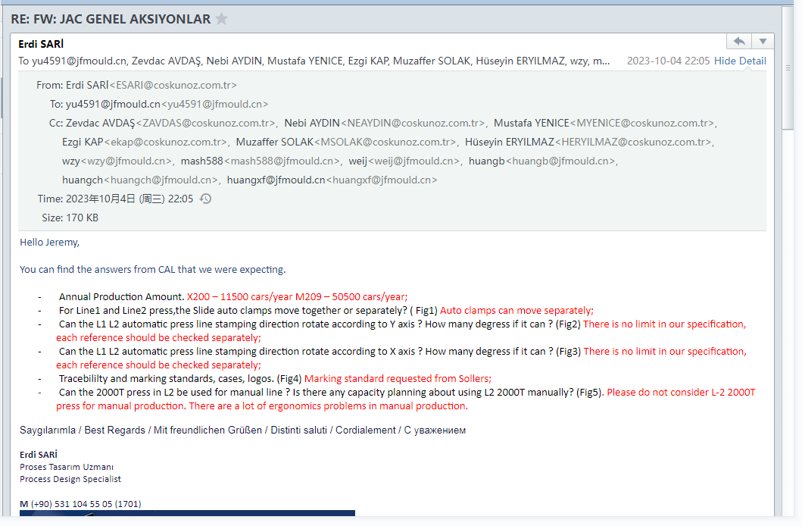

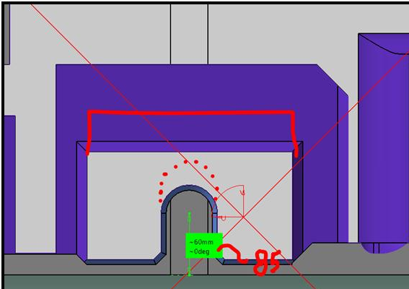

 | 1.最外侧压板槽距离模具端头不要超过600mm
 | 2.上模自动夹持的压板槽必须设计在同一条直线上
 | 3.压板槽不能设计在吊耳之下
 | 4.上模快夹中心位置是否都满足到机台边界大于或等于85mm
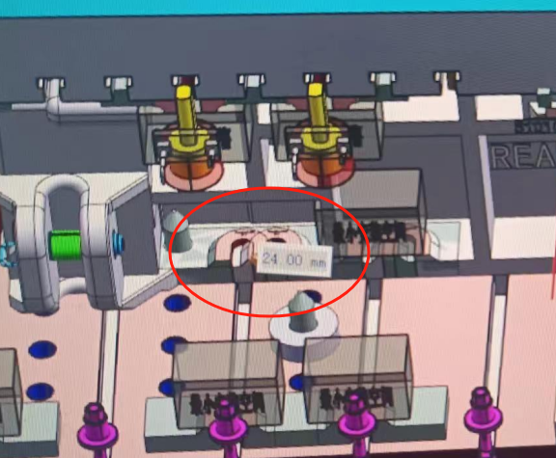
 | 5.SHPH27/L1上模快夹可以独立运动
 | 6.L1线下模U槽高度空间改为145mm

 | 7.主副线不允许2个U槽间距24mm的方式，小型模具主副线可以单边设计2个U槽。大型模具U槽数量相应增加即可
 | 上模快夹行程按机台3D实体

 | 上模自动夹持压板槽装夹空间

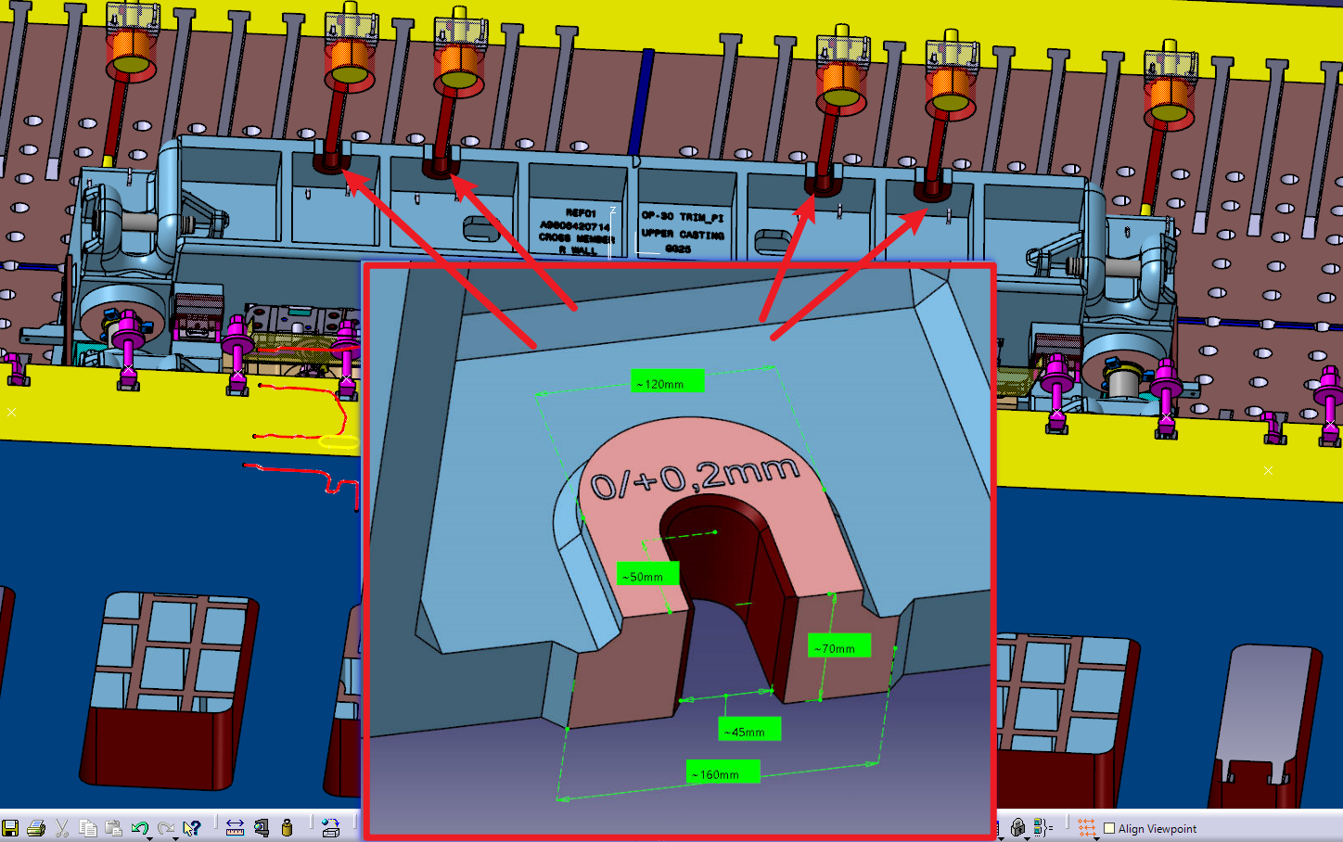

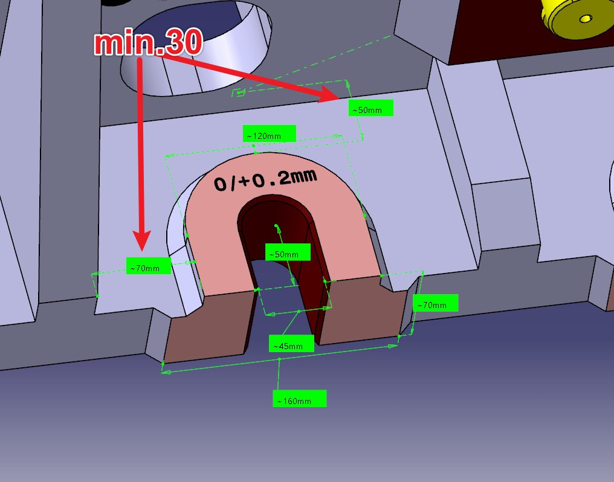

压板槽数量 | 